상품제안서
SIGG 지그 쉴드 썸 원 워터보틀 750ml | 상품코드: S39397

 |  |  |  |  |  |  | 02-713-8555 | www.synergygift.co.kr
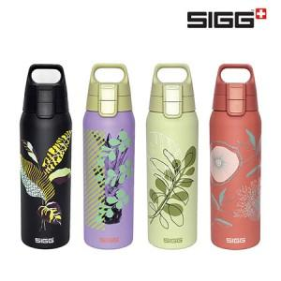

【상세/제작정보】

【인쇄/포장옵션】 | 레이저 / 포장지포장

【공급단가】 | 수량 | 20~ | 50~ | 100~ | 300~ | 500~
*VAT별도 | 에코 블랙 | 27,270원 | 26,830원 | 26,180원 | 25,520원 | 25,090원
 | 에코 댄디 | 27,270원 | 26,830원 | 26,180원 | 25,520원 | 25,090원
 | 에코 레드 | 27,270원 | 26,830원 | 26,180원 | 25,520원 | 25,090원
 | 에코 그린 | 27,270원 | 26,830원 | 26,180원 | 25,520원 | 25,090원

【상품 URL】 | https://www.synergygift.co.kr:443/src/goods_detail.php?gdno=39397

